상품제안서
타이틀리스트 Pro v1 골프공 3알 + 마그넷 골프티 + 에폭시 볼마커 2set | 상품코드: F26261

 |  |  |  |  |  |  | 02-412-0044 | www.easy1.co.kr
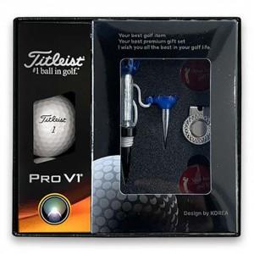

【상세/제작정보】 | 골프티인쇄불가

【인쇄/포장옵션】 | UV인쇄(5도) / 포장지포장

【공급단가】 | 수량 | 50~ | 100~ | 500~ | 1,000~ | 2,000~
*VAT별도 | 단가 | 29,000원 | 28,530원 | 27,840원 | 27,140원 | 26,680원

【상품 URL】 | https://dev.easy1.co.kr:443/src/goods_detail.php?gdno=26261

